Tablero
TÚ GOBIERNO EN NÚMEROS
ACTUALIZADO AL 28 DE ABRIL DEL 2026
GOBERNACIÓN DEPARTAMENTAL DE TOTONICAPÁN
 |  |  |  |  |  |  |  |  |  | Información Pública

AUTORIDADES |  |  | GESTIÓN DE PRESUPUESTO |  | EJECUCIÓN PRESUPUESTARIA POR GRUPOS DE GASTO |  | EJECUCIÓN PRESUPUESTARIA POR CLASIFICACIÓN GEOGRÁFICA |  | SERVICIOS PERSONALES, TÉCNICOS Y PROFESIONALES
GOBERNADOR DEPARTAMENTAL DE TOTONICAPAN | PABLO PEDRO YAX TOYOM |  | Presupuesto vigente 2026 | Q3,213,258.00 | 0 | Q614,530.75 | VI SUROCCIDENTE | Q749,560.39 | Presupuesto para pago de salarios y honorarios | Q2,272,820.00
 |  |  |  |  | 100 | Q78,040.39 | Región (x): _____________________ | Q.000,000,000.00
SUBJEFE FINANCIERO | LUIS SALVADOR LOPEZ FELIX |  | Presupuesto ejecutado | Q749,560.39 | 200 | Q37,489.25 | Región (x): _____________________ | Q.000,000,000.00 | Presupuesto ejecutado en pago de salarios y honorarios | Q645,530.75
 |  |  |  |  | 300 | Q19,500.00 | Región (x): _____________________ | Q.000,000,000.00
 |  |  |  |  | Grupo (x): _______________ | Q.000,000,000.00 | Multiregional: ____________________ | Q.000,000,000.00
Cargo | Nombres y apellidos |  | Porcentaje de ejecución | 23.33% |  |  | 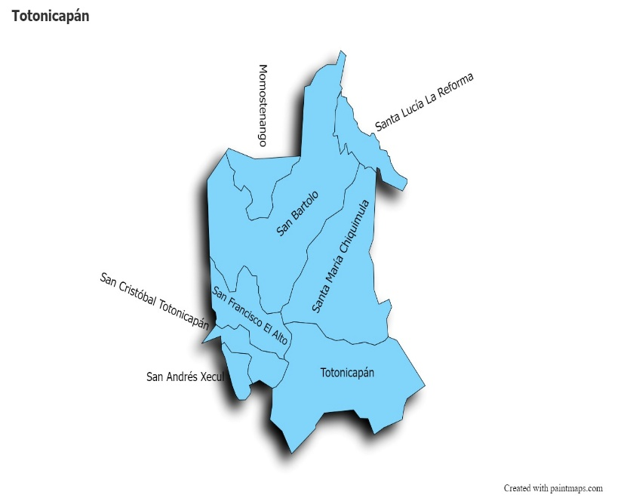 |  | Porcentaje de ejecución en el pago de salarios y honorarios | 28.4%
 |  |  |  |  | EJECUCIÓN POR FINALIDADES
Cargo | Nombres y apellidos |  | Presupuesto vigente 2026 | 76.67% | Finalidad A | Q.000,000,000.00
 |  |  | Presupuesto ejecutado | 23.33% |  |  |  |  | Personal permanente 011 | 18
Cargo | Nombres y apellidos |  |  |  | Finalidad B | Q.000,000,000.00 |  |  | Personal temporal 021 Personal temporal 022 Jornales 031 | 000 personas 000 personas 000 personas
Cargo | Nombres y apellidos |  |  |  | Finalidad C | Q.000,000,000.00 |  |  | Servicios técnicos o profesionales 029 | 3
 |  |  |  |  |  |  |  |  | Servicios técnicos o profesionales subgrupo 18 | 3

 |  | Descripción del programa |  | Presupuesto vigente | Presupuesto ejecutado | Procentaje de ejecución | PRINCIPALES AVANCES O LOGROS AL 30 DE ABRIL DE 2026
PROGRAMAS PRESUPUESTA-RIOS | PROGRAMA 15 | SERVICIOS DE GOBIERNO DEPARTAMENTAL Y REGISTRO DE PERSONAS JURIDICAS |  | Q3,213,258.00 | Q749,560.39 | 23.33% | 1. El señor gobernador acompaño al presidente de la República en la firma de compromisos con autoridades comunitarias de Santa María Chiquimula y San Francisco El Alto, enfocados en el desarrollo local.
 | PROGRAMA 2 |  |  |  |  |  | 2. El señor gobernador inauguró junto a la directora de la Dirección de Trabajo la Feria Nacional de Empleo el 22 de abril, facilitando la conexión entre empresas y talento local en conjunto con el MINTRAB.
 | PROGRAMA 3 |  |  |  |  |  | 3. Seguimiento a Proyectos de Inversión (CODEDE), el gobernador presidio la sesión ordinaria del Consejo Departamental de Desarrollo del mes en el que se conoció la reprogramación de proyectos que integran la propuesta de inversión del ACDD para el ejercicio fiscal 2026, así como el avance de la conformación de expedientes de proyectos del rubro ACDD 2026.
 | PROGRAMA 4 |  |  |  |  |  | 4. El gobernador superviso los avances en el programa "Rutas del Desarrollo", impulsado por el gobierno, priorizando el mantenimiento de tramos carreteros para mejorar el comercio y la movilidad.
 | PROGRAMA 5 |  |  |  |  |  | 5. El gobernador coordino con la Policía Nacional Civil (PNC) y autoridades comunitarias de las 4 zonas del municipio de Totonicapán, la ejecución de planes de prevención del delito y patrullajes estratégicos, para el fortalecimiento de la seguridad ciudadana.

